レイアウト
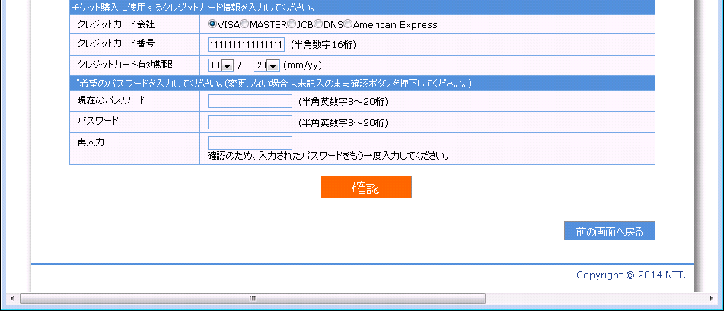
画面仕様 |  | システム名 | ユースケースグループ |  | ユースケース | 作成者 | 作成日 | 更新者 | 更新日
 |  | 航空チケット予約システム | ATRSカード会員サービス |  | ATRSカード会員情報を変更する | 電電 花子 | 2014-01-01

画面名 | ユーザ情報変更画面 |  | 画面ID | C202

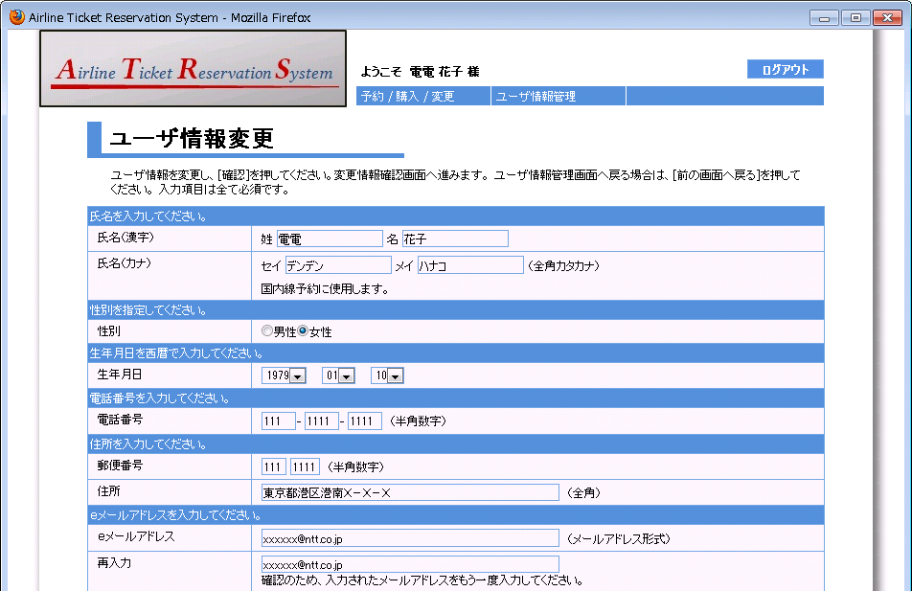

1
2
3

4
5

6
7
8
9

12
10
11

13
14

15

16
17

画面名 | ユーザ情報変更画面 |  | 画面ID | C202

1

18

19
20
21

22

23
24

25

26

画面名 | ユーザ情報変更画面（入力値エラーの場合） |  | 画面ID | C202
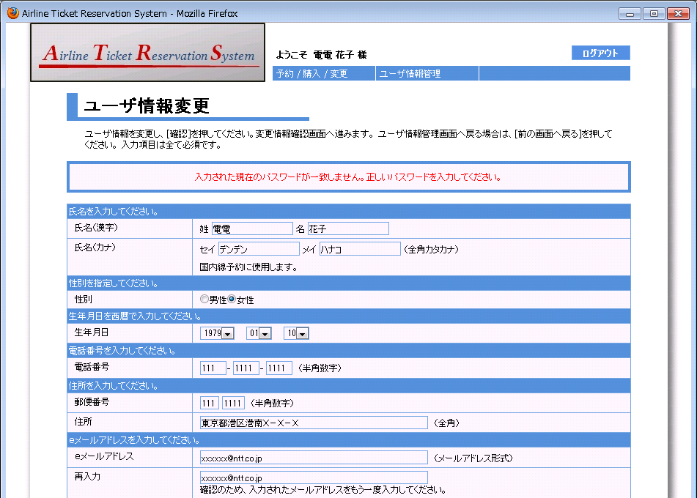
27

画面名 | ユーザ情報変更画面（入力値エラーの場合） |  | 画面ID | C202

